Sheet1
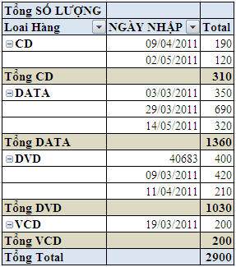
LOẠI HÀNG | SỐ LƯỢNG | NGÀY NHẬP
A-DATA-350 | 350 | 2011-03-03
B-DVD-420 | 420 | 2011-03-09
C-VCD-200 | 200 | 2011-03-19
D-DATA-690 | 690 | 2011-03-29
E-CD-190 | 190 | 2011-04-09
F-DVD-210 | 210 | 2011-04-11
G-CD-120 | 120 | 2011-05-02
H-DATA-320 | 320 | 2011-05-14
K-DVD-400 | 400 | 2011-05-20

Dùng chức năng Pivot Table tổng hợp số lượng bán hàng như hình bên (Tạo thêm cột Loại hàng)

